Hoja1
 | Ejercicio 3: Método de posición falsa.

 | Alexis Palomares Olegario.

 | 08 de septiembre del 2021.

Próposito: Resolver un problema de aplicación empleando el método de la posición falsa.
Instrucciones:
La profundidad normal y del flujo en un canal rectangular abierto de ancho w está relacionada con el caudal Q, la pendiente del canal s y el coeficiente de fricción de Manning n mediante las ecuaciones.

y(wy/w+2y)^(2/3) = c = nQ/w*√s

•Determinar y usando el método de la posición falsa para los datos:
w = 15 m; Q = 20 m^3/s; n = 0.0015; s = 0.001
•Elaborar la gráfica para elegir el intervalo inicial.
•Con un error realtivo porcentual de 0.0002%
 | Sustituyendo:
y*(((15*y)/(15+2*y))^(2/3))-((0.3)/(15*RAIZ(0.001)))

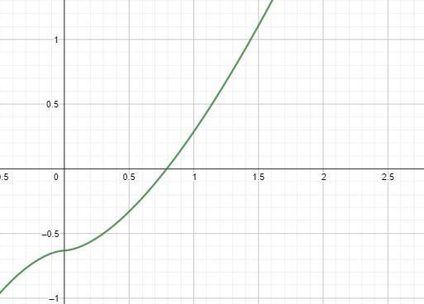

 | • Intervalo [0.5, 1]:
n | x0 | x1 | f(x0) | f(x1) | x2 | f(x2) | Ea | Er | Erp
1 | 0.5 | 1 | -0.33074009934 | 0.28748882219 | 0.76748999264 | -0.029554177892
2 | 0.76748999264 | 1 | -0.029554177892 | 0.28748882219 | 0.78916415708 | -0.0020123750611 | 0.021674164443 | 0.027464709653 | 2.74647097
3 | 0.78916415708 | 1 | -0.0020123750611 | 0.28748882219 | 0.79062971507 | -0.00013436819551 | 0.0014655579884 | 0.0018536591282 | 0.18536591
4 | 0.79062971507 | 1 | -0.00013436819551 | 0.28748882219 | 0.79072752606 | -8.9601234123E-06 | 9.7810984367E-05 | 0.00012369745727 | 0.01236975
5 | 0.79072752606 | 1 | -8.9601234123E-06 | 0.28748882219 | 0.79073404822 | -5.9743886982E-07 | 6.5221622867E-06 | 8.2482375729E-06 | 0.00082482
6 | 0.79073404822 | 1 | -5.9743886982E-07 | 0.28748882219 | 0.7907344831 | -3.9835513777E-08 | 4.3488074752E-07 | 5.499706372E-07 | 0.00005500
7 | 0.7907344831 | 1 | -3.9835513777E-08 | 0.28748882219 | 0.79073451209 | -2.656117104E-09 | 2.8996599455E-08 | 3.6670461465E-08 | 0.00000367

 | Como el error relativo porcentual es de 0.00000367 % menor a 0.00002%, nos detenemos en la iteración número 7.
 | El valor de y en la iteración 7 es de 0.79073451
 | La profundidad normal es de 0.79073451

